Лист1
Идентификатор дефекта | Краткое описание | Предусловие | Серьезность | Срочность (приоритет) | Шаги к воспроизведению | Фактический результат | Ожидаемый результат | Вложение
1 | На главной странице в хедере кнопка "Помощь" некликабельна. |  | Minor |  | 1.Открыть ссылку https://test-mrn.astondevs.ru/ 2. Нажать на вкладку "Помощь" | Ничего не происходит. | Кнопка "Помощь" кликабельна. Пользователь переходит на следующую страницу.
2 | На главной странице в хедере кнопка "Новости" некликабельна. |  | Minor |  | 1.Открыть ссылку https://test-mrn.astondevs.ru/ 2. Нажать на вкладку "Новости" | Ничего не происходит. | Кнопка "Новости" кликабельна. Пользователь переходит на следующую страницу.
3 | Вкладка "Войти" в хедере: при введении невалидной электронной почты нелогичная всплывающая подсказка | 1.Открыть ссылку https://test-mrn.astondevs.ru/ 2. Нажать на вкладку "Войти" | Average |  | 1. Ввести невалидный адрес почты | Электронная почта не должна быть длиннее 50 символов (включительно). Минимальное число символов 1 и максимальное количество символов от 30 до @. Минимальное число символов 2 и максимальное количество символов 15 после @ и до "."(точка) Минимальная длина 2 и максимальная длина 3 доменного имени (после точек) Английские буквы верхнего и нижнего регистра (a–z, A–Z) Цифры от 0 до 9 Символы: "." (точка), "_" (нижнее выделение), "-" (дефис), "@" (собака), без пробела. Не может быть два символа подряда. Символ. (точка) при существенном, что он не первый, не последний и не перед "@", а также, если он не повторяется больше одного раза подряд (например, john..doe@example.com) Поле электронной почты не может начинаться с пробела( ), дефиса(-), нижнего повышения(_). | Электронная почта не должна быть длиннее 50 символов (включительно). Минимальное число символов 3 и максимальное количество символов 50. Минимальная длина 2 и максимальная длина 3 доменного имени (после точек) Английские буквы верхнего и нижнего регистра (a–z, A–Z) Цифры от 0 до 9 Символы: "." (точка), "_" (нижнее выделение), "-" (дефис), "@" (собака), без пробела. Не может быть два символа подряд. Символ "." (точка) при условии, что он не первый, не последний и не перед "@", а также, если он не повторяется больше одного раза подряд (например, john..doe@example.com) Поле электронной почты не может начинаться с пробела( ), дефиса(-), нижнего выделения(_). | 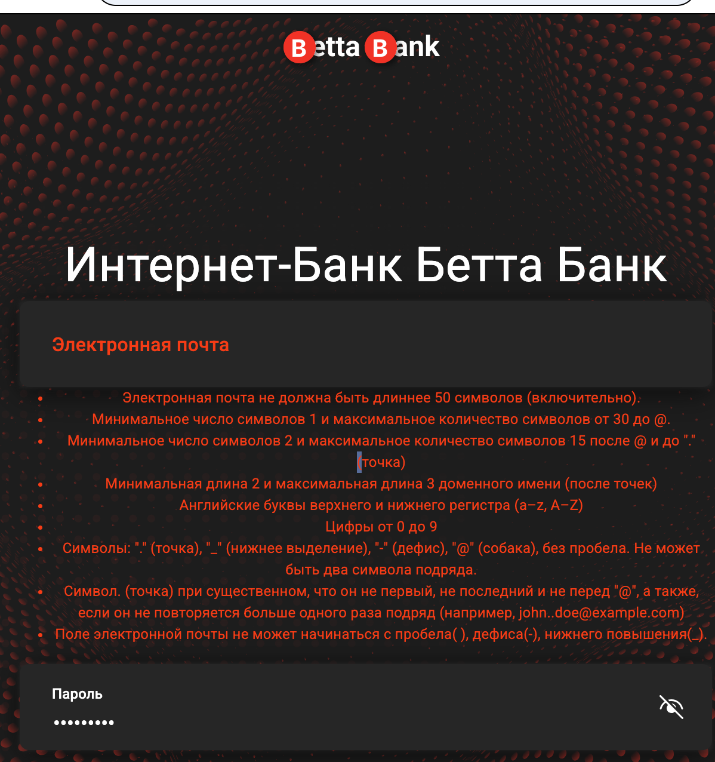
4 | Вкладка "Курсы валют" в хедере: опечатки в наименованиях валют |  | Trivial |  | 1.Открыть ссылку https://test-mrn.astondevs.ru/ 2. Кликнуть на вкладку "Курсы валют" 3. | доллар США, Китайская Ена, Теньге | Доллар США, Китайская Йена, Тенге
5 | Вкладка "Отделения и банкоматы" в хедере: при клике на маркер банка на карте, ничего не происходит | 1.Открыть ссылку https://test-mrn.astondevs.ru/ 2. Кликнуть на вкладку "Отделения и банкоматы" | Major |  | 1. Нажать на любой маркер на карте | Ничего не происходит, адресов и контактных данных нет | Появляется адрес и контактные данные банка
6 | При уменьшении окна сайта "съезжает" макет в хедере |  | Trivial |  | 1.Открыть ссылку https://test-mrn.astondevs.ru/ 2. Уменьшить окно вполовину 3. | Съехал макет | Макет остается на месте, слова при переносе на следующую строчку друг над другом
7 | При переходе во вкладку "Войти" пропадает хедер |  | Minor |  | 1. Открыть ссылку https://test-mrn.astondevs.ru/ 2. Нажать на вкладку "Войти" | Шапка страницы пропала | Шапка страницы пропала | 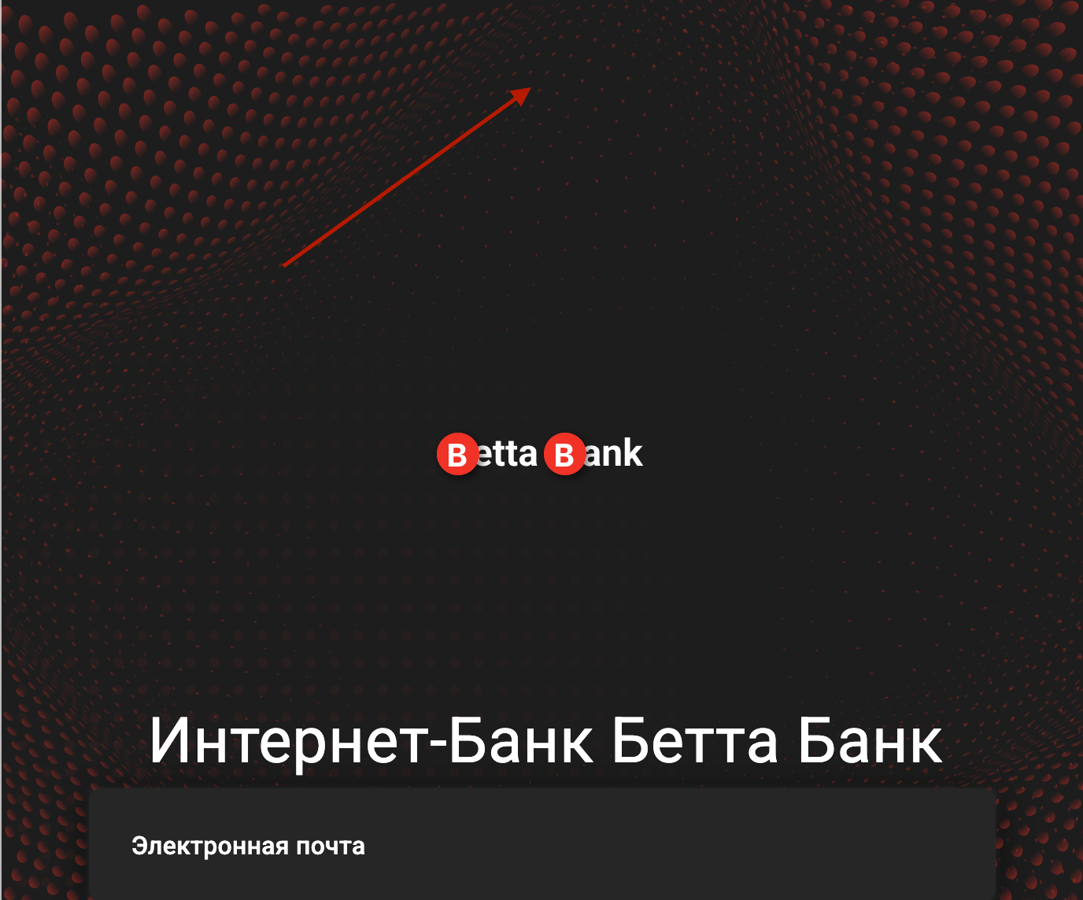
8 | При клике в футере по ссылкам на социальные сети перекидывает на новую вкладку с тем же адресом сайта |  | Minor |  | 1.Открыть ссылку https://test-mrn.astondevs.ru/ 2. Пройти по ссылкам соц сетей в футере 3. | Открывается новая вкладка с главной страницей банка https://test-mrn.astondevs.ru/ | Открываются сайты соответствующих соц сетей
9 | При клике в футере на вкладки "Контакты", "Помощь", "Новости", они не подсвечиваются | 1. Открыть ссылку https://test-mrn.astondevs.ru/ 2. Кликнуть по вклдкам "Контакты", "Новости", "Войти" | Trivial |  | 1. Навести повторно курсор на них | Элементы навигации не подсвечиваются | Все элементы навигации подсвечиваются
10 | На этапе регистрации во вкладке "Кредит" после введения пароля кнопка "Зарегистрироваться" некликабельна | Зарегистрировать пользователя | Critical |  | 1. Зайти во вкладку "Кредит" 2. Подтвердить почту 3. Ввести контактные данные 4. Ввести пароль 5. Кликнуть на кнопку "Зарегистрироваться" | Кнопка "Зарегистрироваться" не реагирует на клик | При клике на кнопку "Зарегистрироваться" происходит переход на следующую страницу | 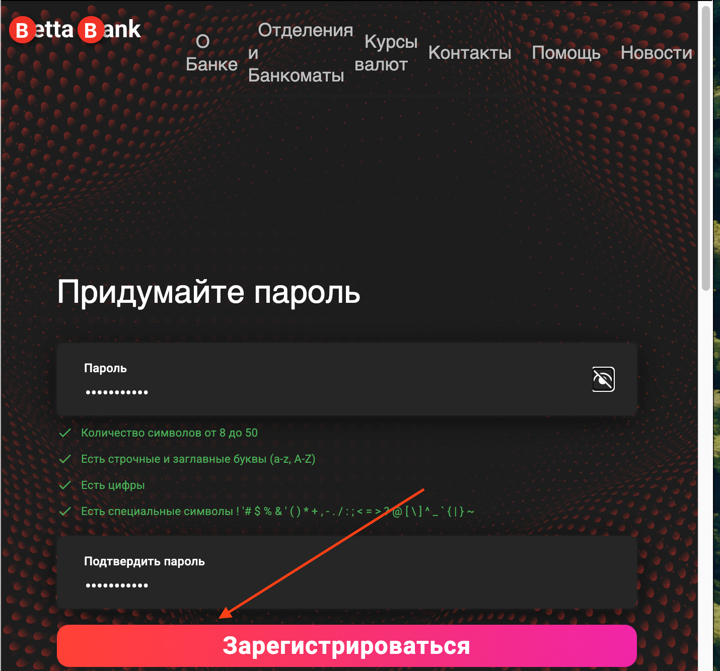
11 | На этапе оформления "Вклада" после успешной регистрации кнопка "Продолжить" некликабельна | Зарегистрировать пользователя | Critical |  | 1. Зайти во "Вклады" 2. Подтвердить почту 3.Ввести контактные данные 4. Ввести пароль 5. Нажать "Продолжить" | Кнопка "Продолжить" не реагирует | При клике на кнопку "Продолжить" происходит переход на следующую страницу | 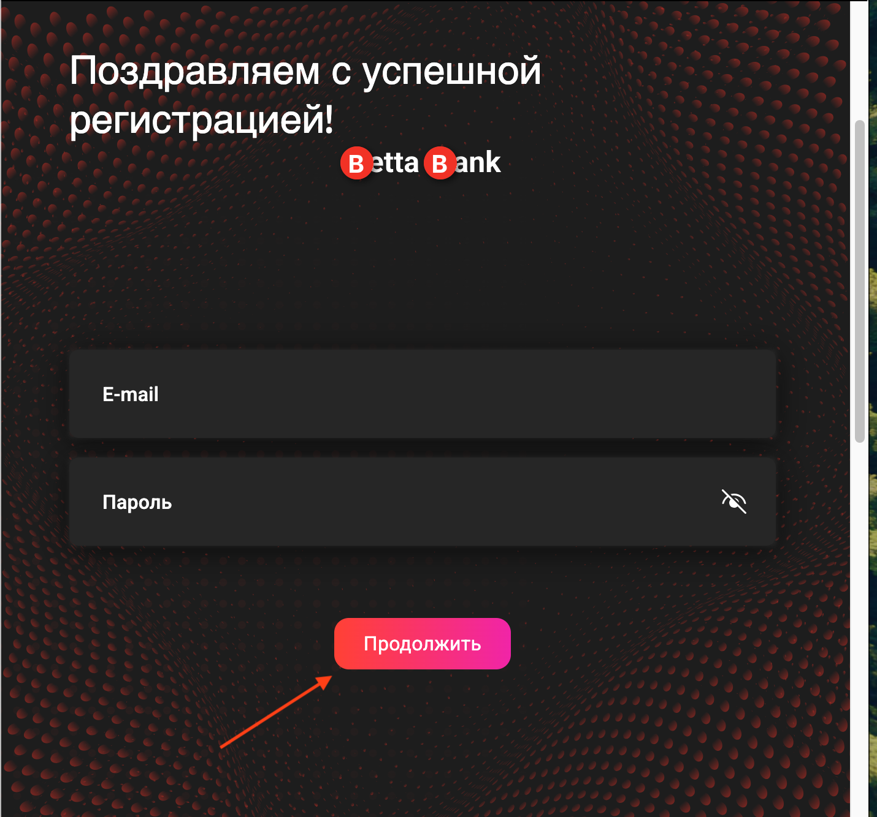
 |  |  |  |  | 1. 2. 3.
 |  |  |  |  | 1. 2. 3.
 |  |  |  |  | 1. 2. 3.
 |  |  |  |  | 1. 2. 3.
 |  |  |  |  | 1. 2. 3.
 |  |  |  |  | 1. 2. 3.
 |  |  |  |  | 1. 2. 3.
 |  |  |  |  | 1. 2. 3.
 |  |  |  |  | 1. 2. 3.
 |  |  |  |  | 1. 2. 3.
 |  |  |  |  | 1. 2. 3.
 |  |  |  |  | 1. 2. 3.
 |  |  |  |  | 1. 2. 3.
 |  |  |  |  | 1. 2. 3.
 |  |  |  |  | 1. 2. 3.
 |  |  |  |  | 1. 2. 3.
 |  |  |  |  | 1. 2. 3.
 |  |  |  |  | 1. 2. 3.
 |  |  |  |  | 1. 2. 3.
 |  |  |  |  | 1. 2. 3.
 |  |  |  |  | 1. 2. 3.
 |  |  |  |  | 1. 2. 3.
 |  |  |  |  | 1. 2. 3.
 |  |  |  |  | 1. 2. 3.
 |  |  |  |  | 1. 2. 3.
 |  |  |  |  | 1. 2. 3.
 |  |  |  |  | 1. 2. 3.
 |  |  |  |  | 1. 2. 3.
 |  |  |  |  | 1. 2. 3.
 |  |  |  |  | 1. 2. 3.
 |  |  |  |  | 1. 2. 3.
 |  |  |  |  | 1. 2. 3.
 |  |  |  |  | 1. 2. 3.
 |  |  |  |  | 1. 2. 3.
 |  |  |  |  | 1. 2. 3.
 |  |  |  |  | 1. 2. 3.
 |  |  |  |  | 1. 2. 3.
 |  |  |  |  | 1. 2. 3.
 |  |  |  |  | 1. 2. 3.
 |  |  |  |  | 1. 2. 3.
 |  |  |  |  | 1. 2. 3.
 |  |  |  |  | 1. 2. 3.
 |  |  |  |  | 1. 2. 3.
 |  |  |  |  | 1. 2. 3.
 |  |  |  |  | 1. 2. 3.
 |  |  |  |  | 1. 2. 3.
 |  |  |  |  | 1. 2. 3.
 |  |  |  |  | 1. 2. 3.
 |  |  |  |  | 1. 2. 3.
 |  |  |  |  | 1. 2. 3.
 |  |  |  |  | 1. 2. 3.
 |  |  |  |  | 1. 2. 3.
 |  |  |  |  | 1. 2. 3.
 |  |  |  |  | 1. 2. 3.

